Info
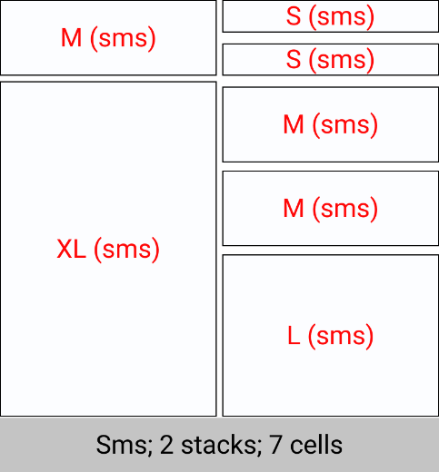
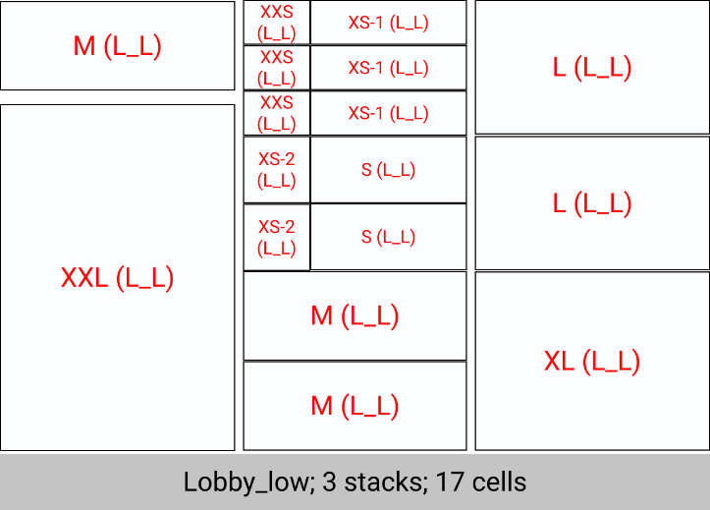
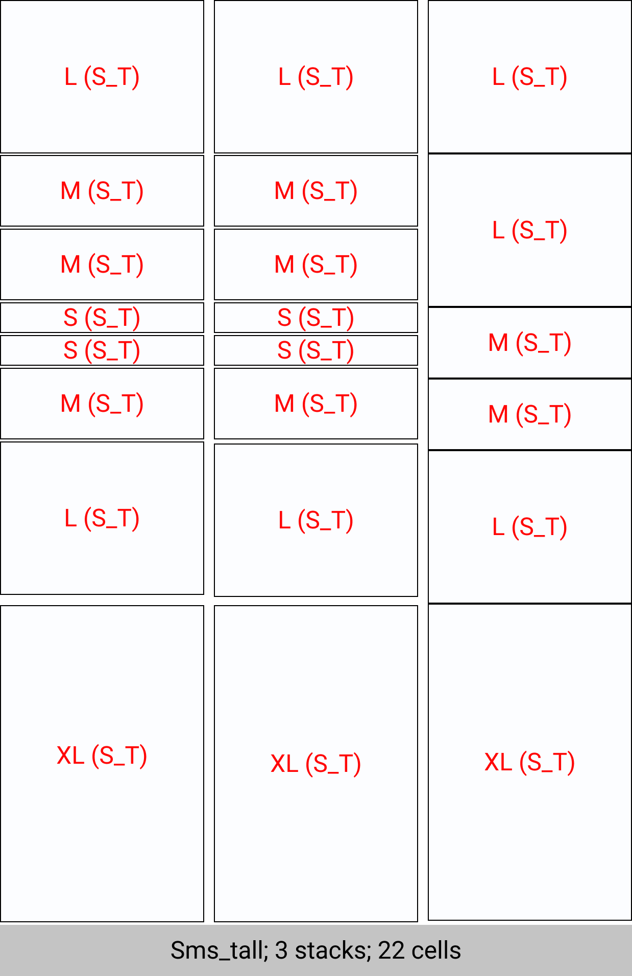
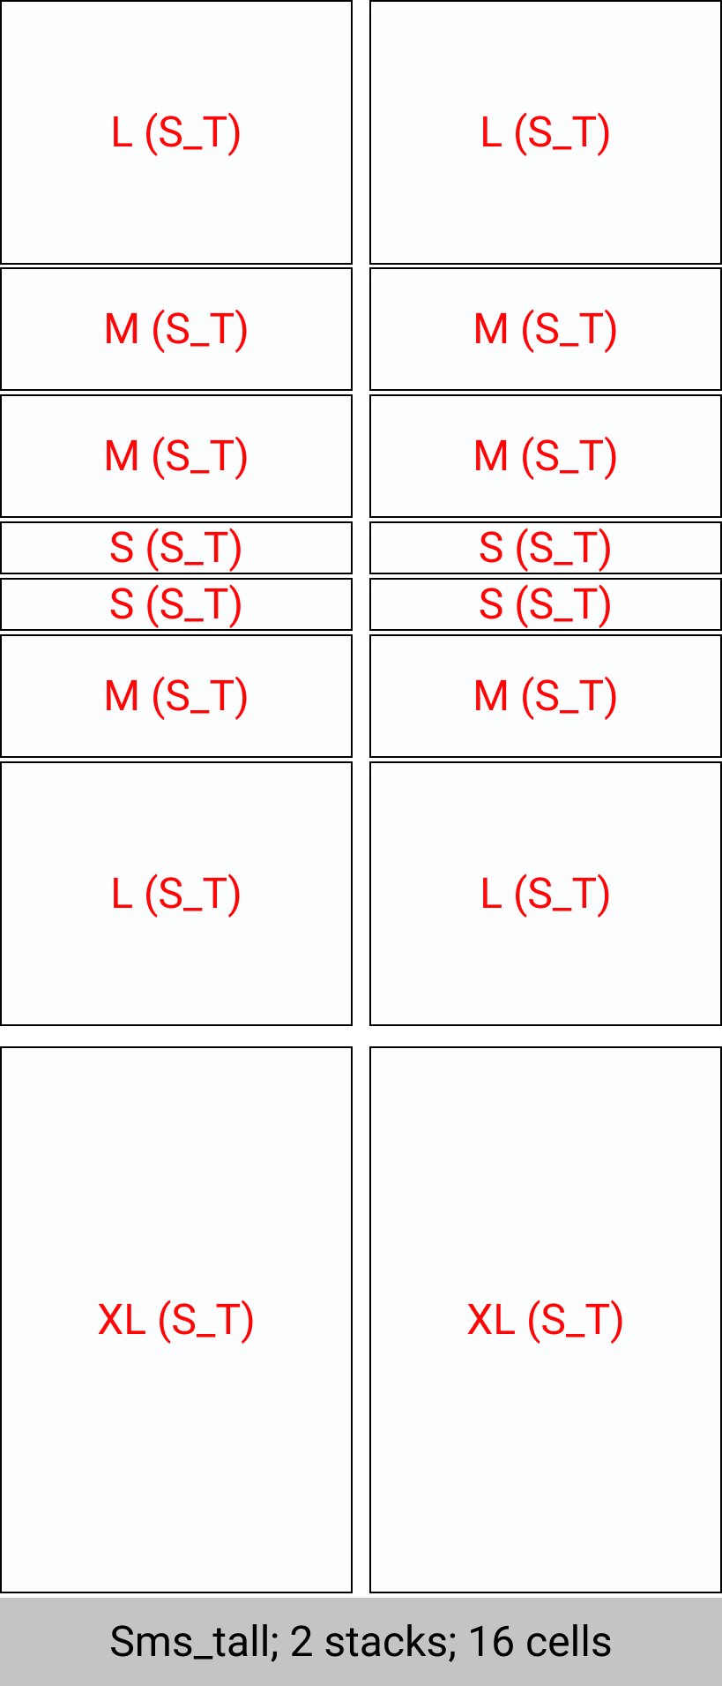
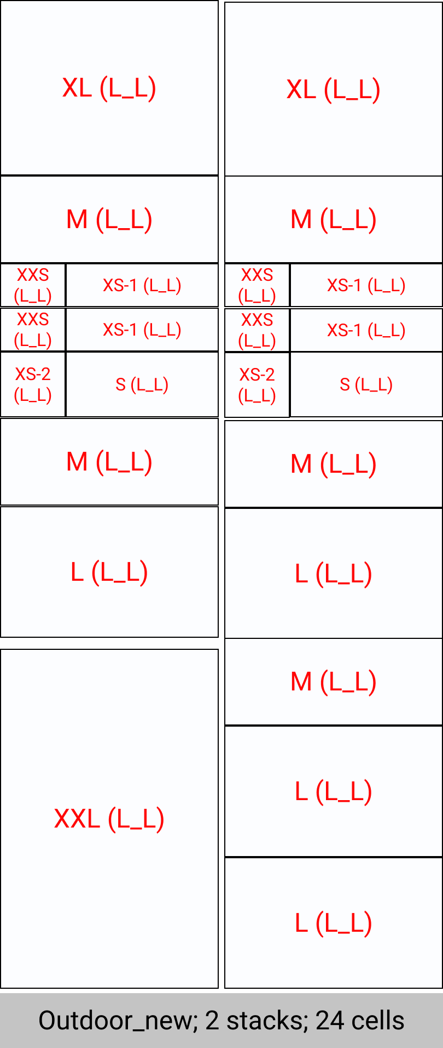
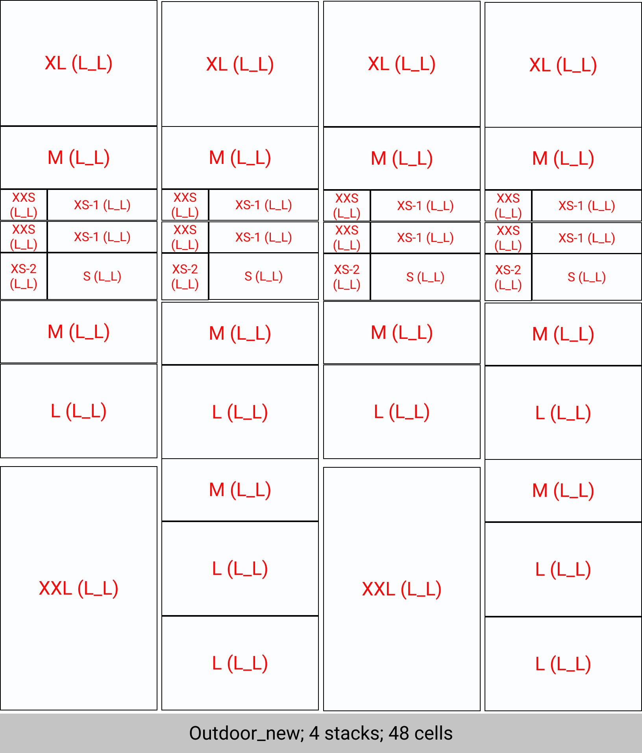
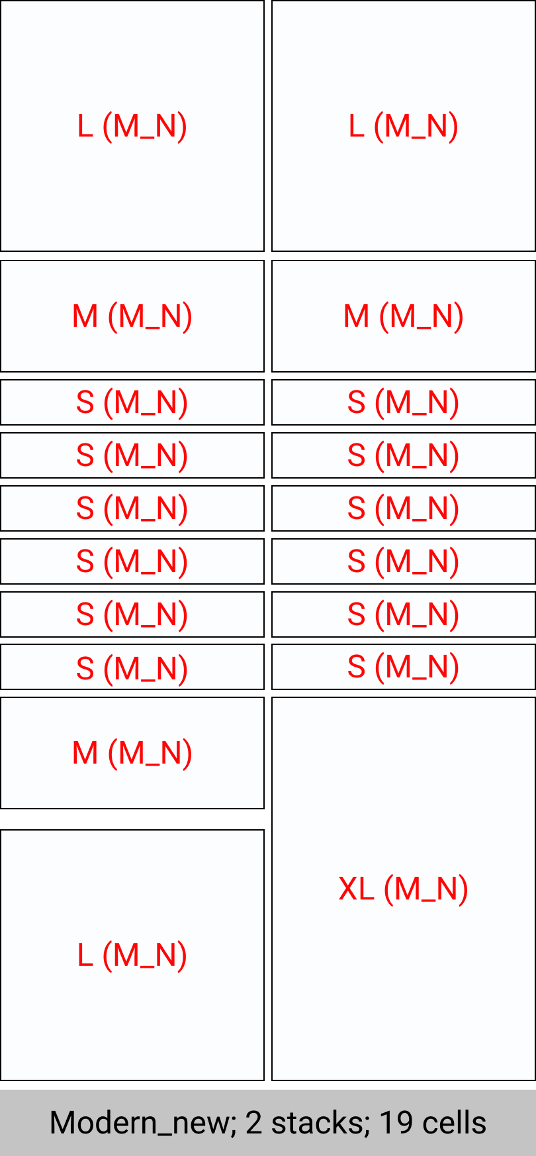
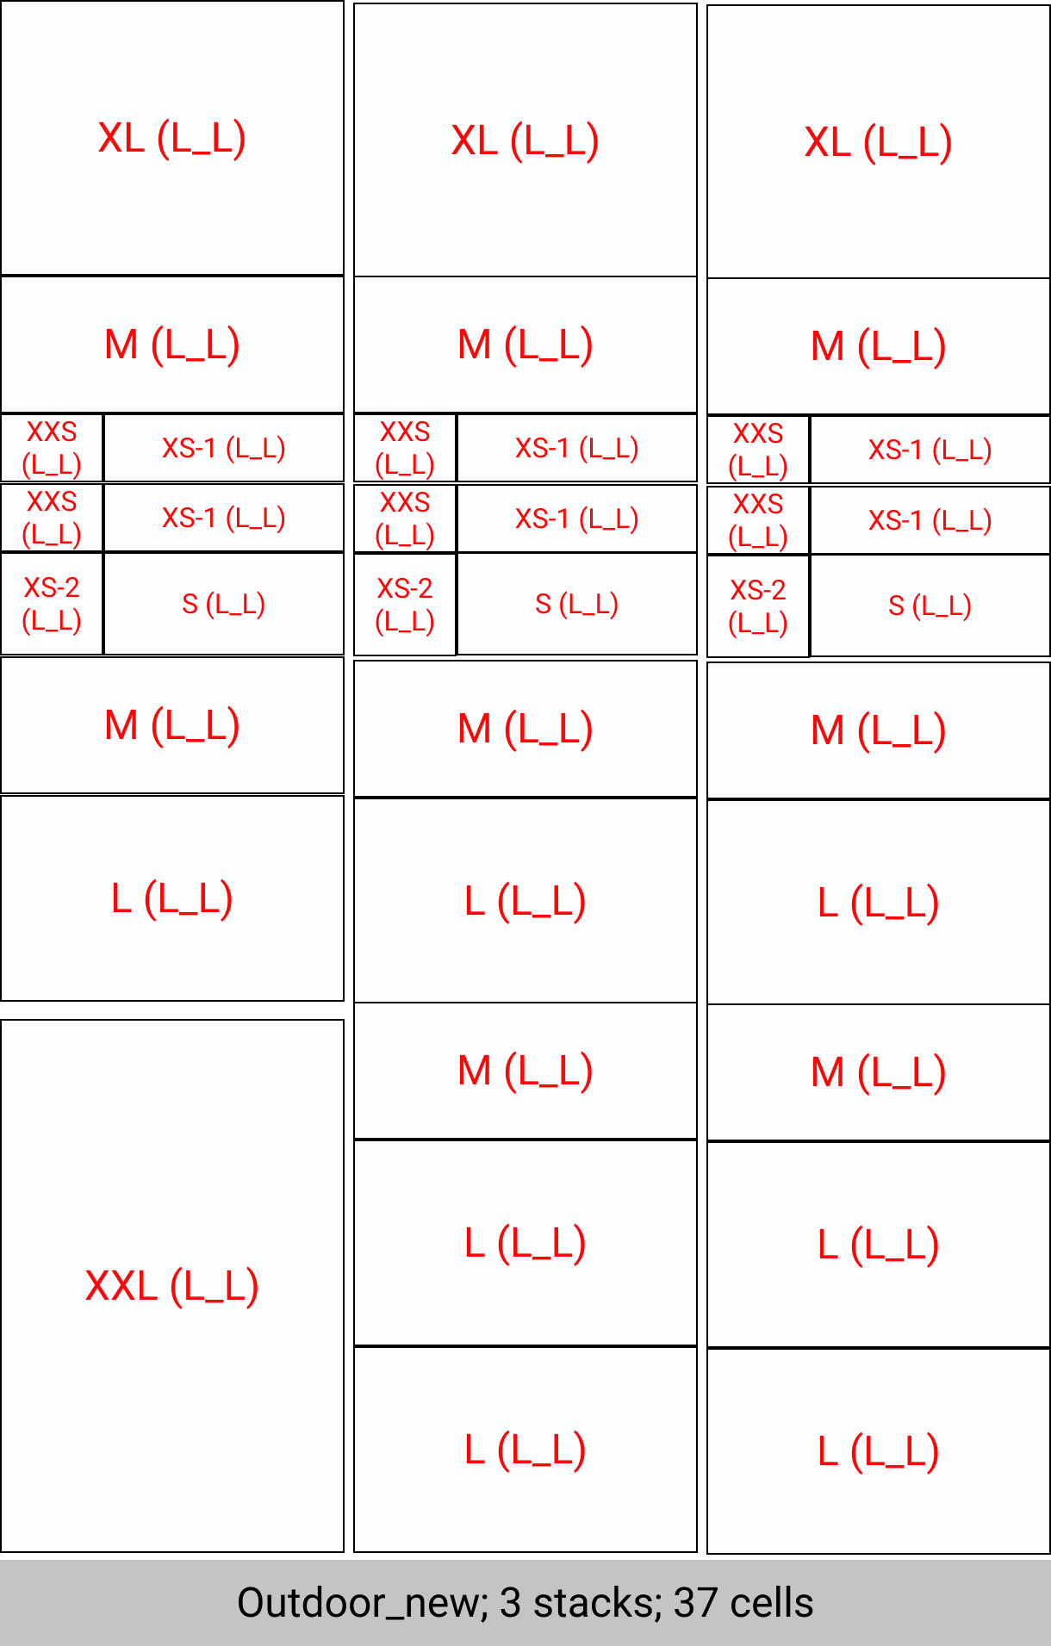
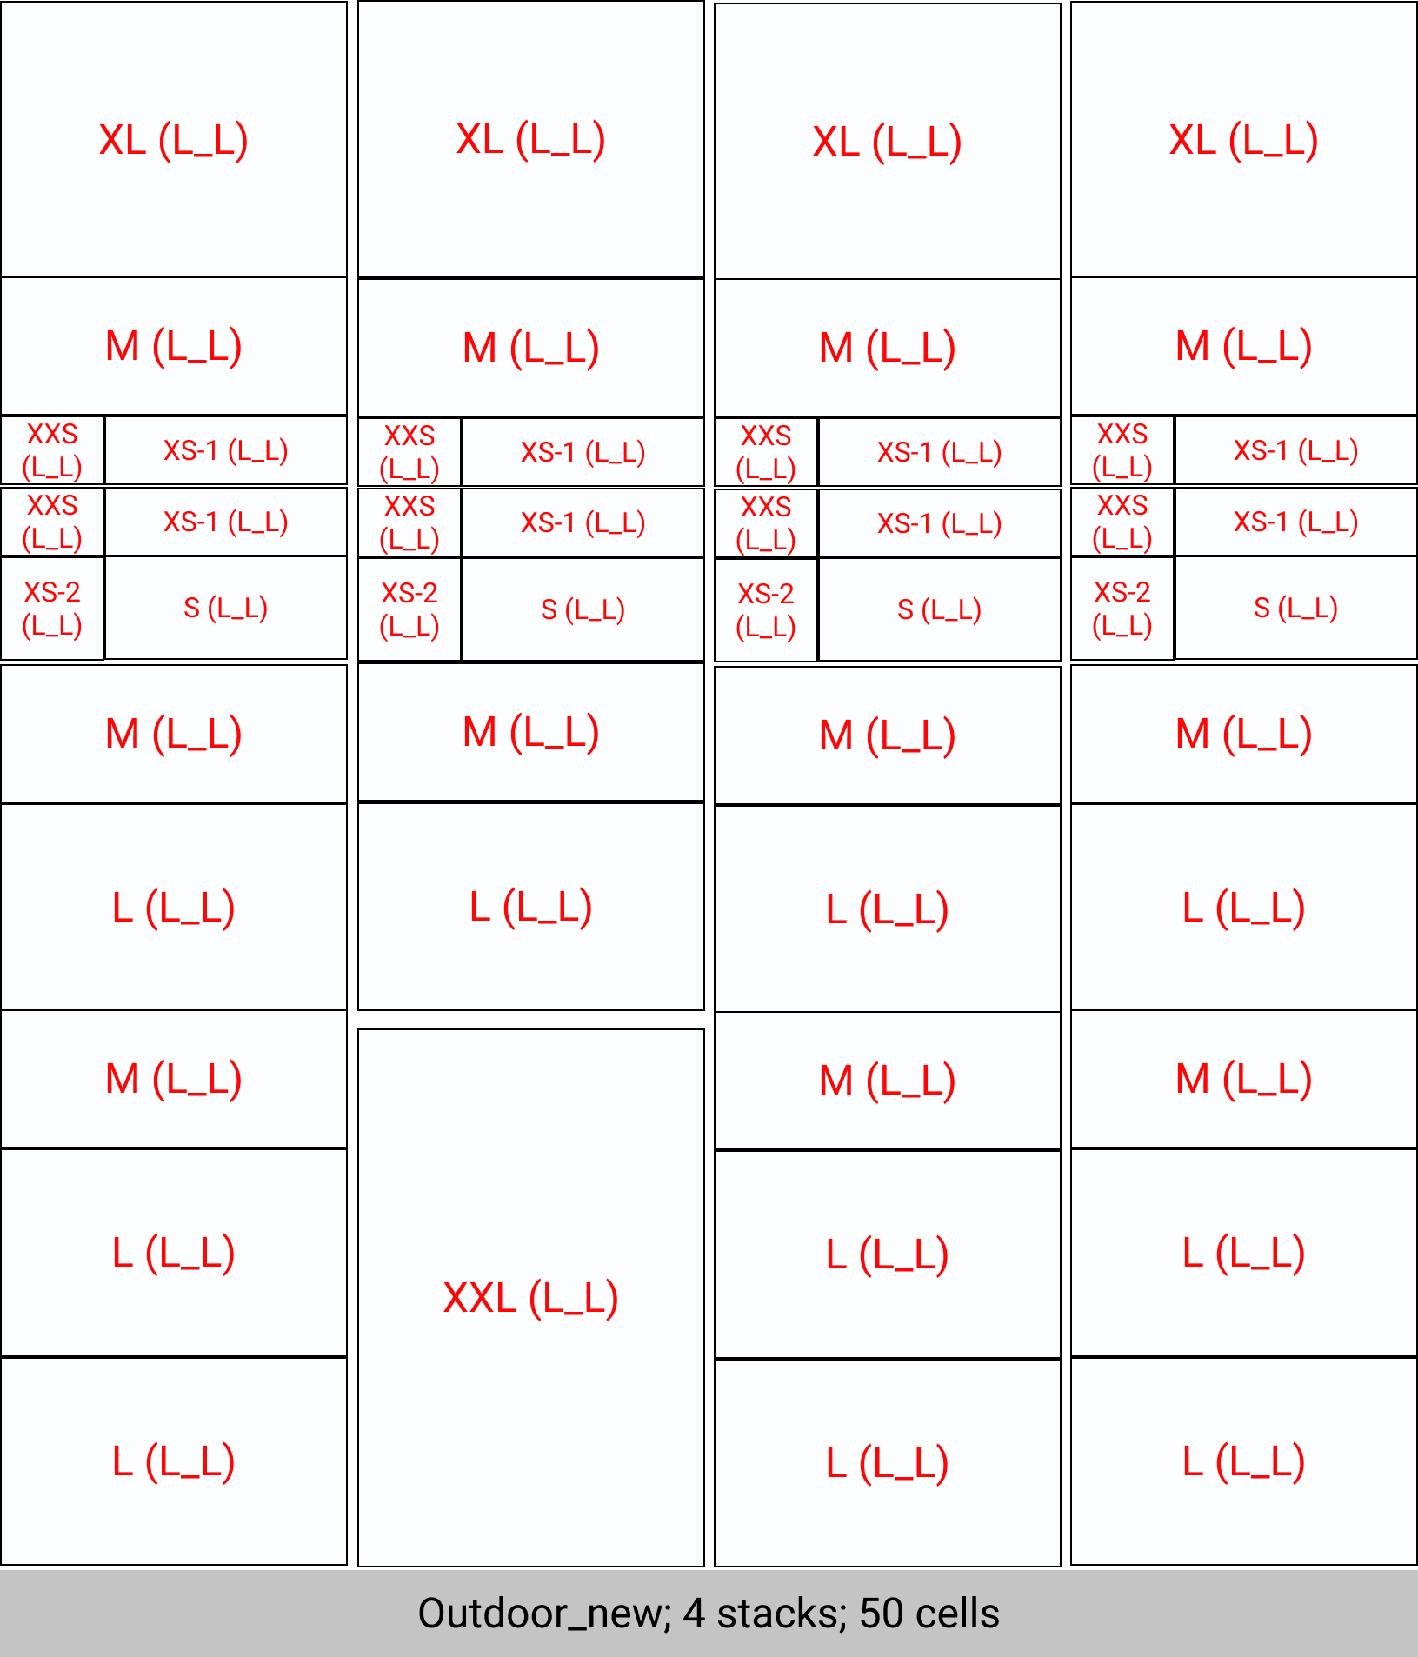
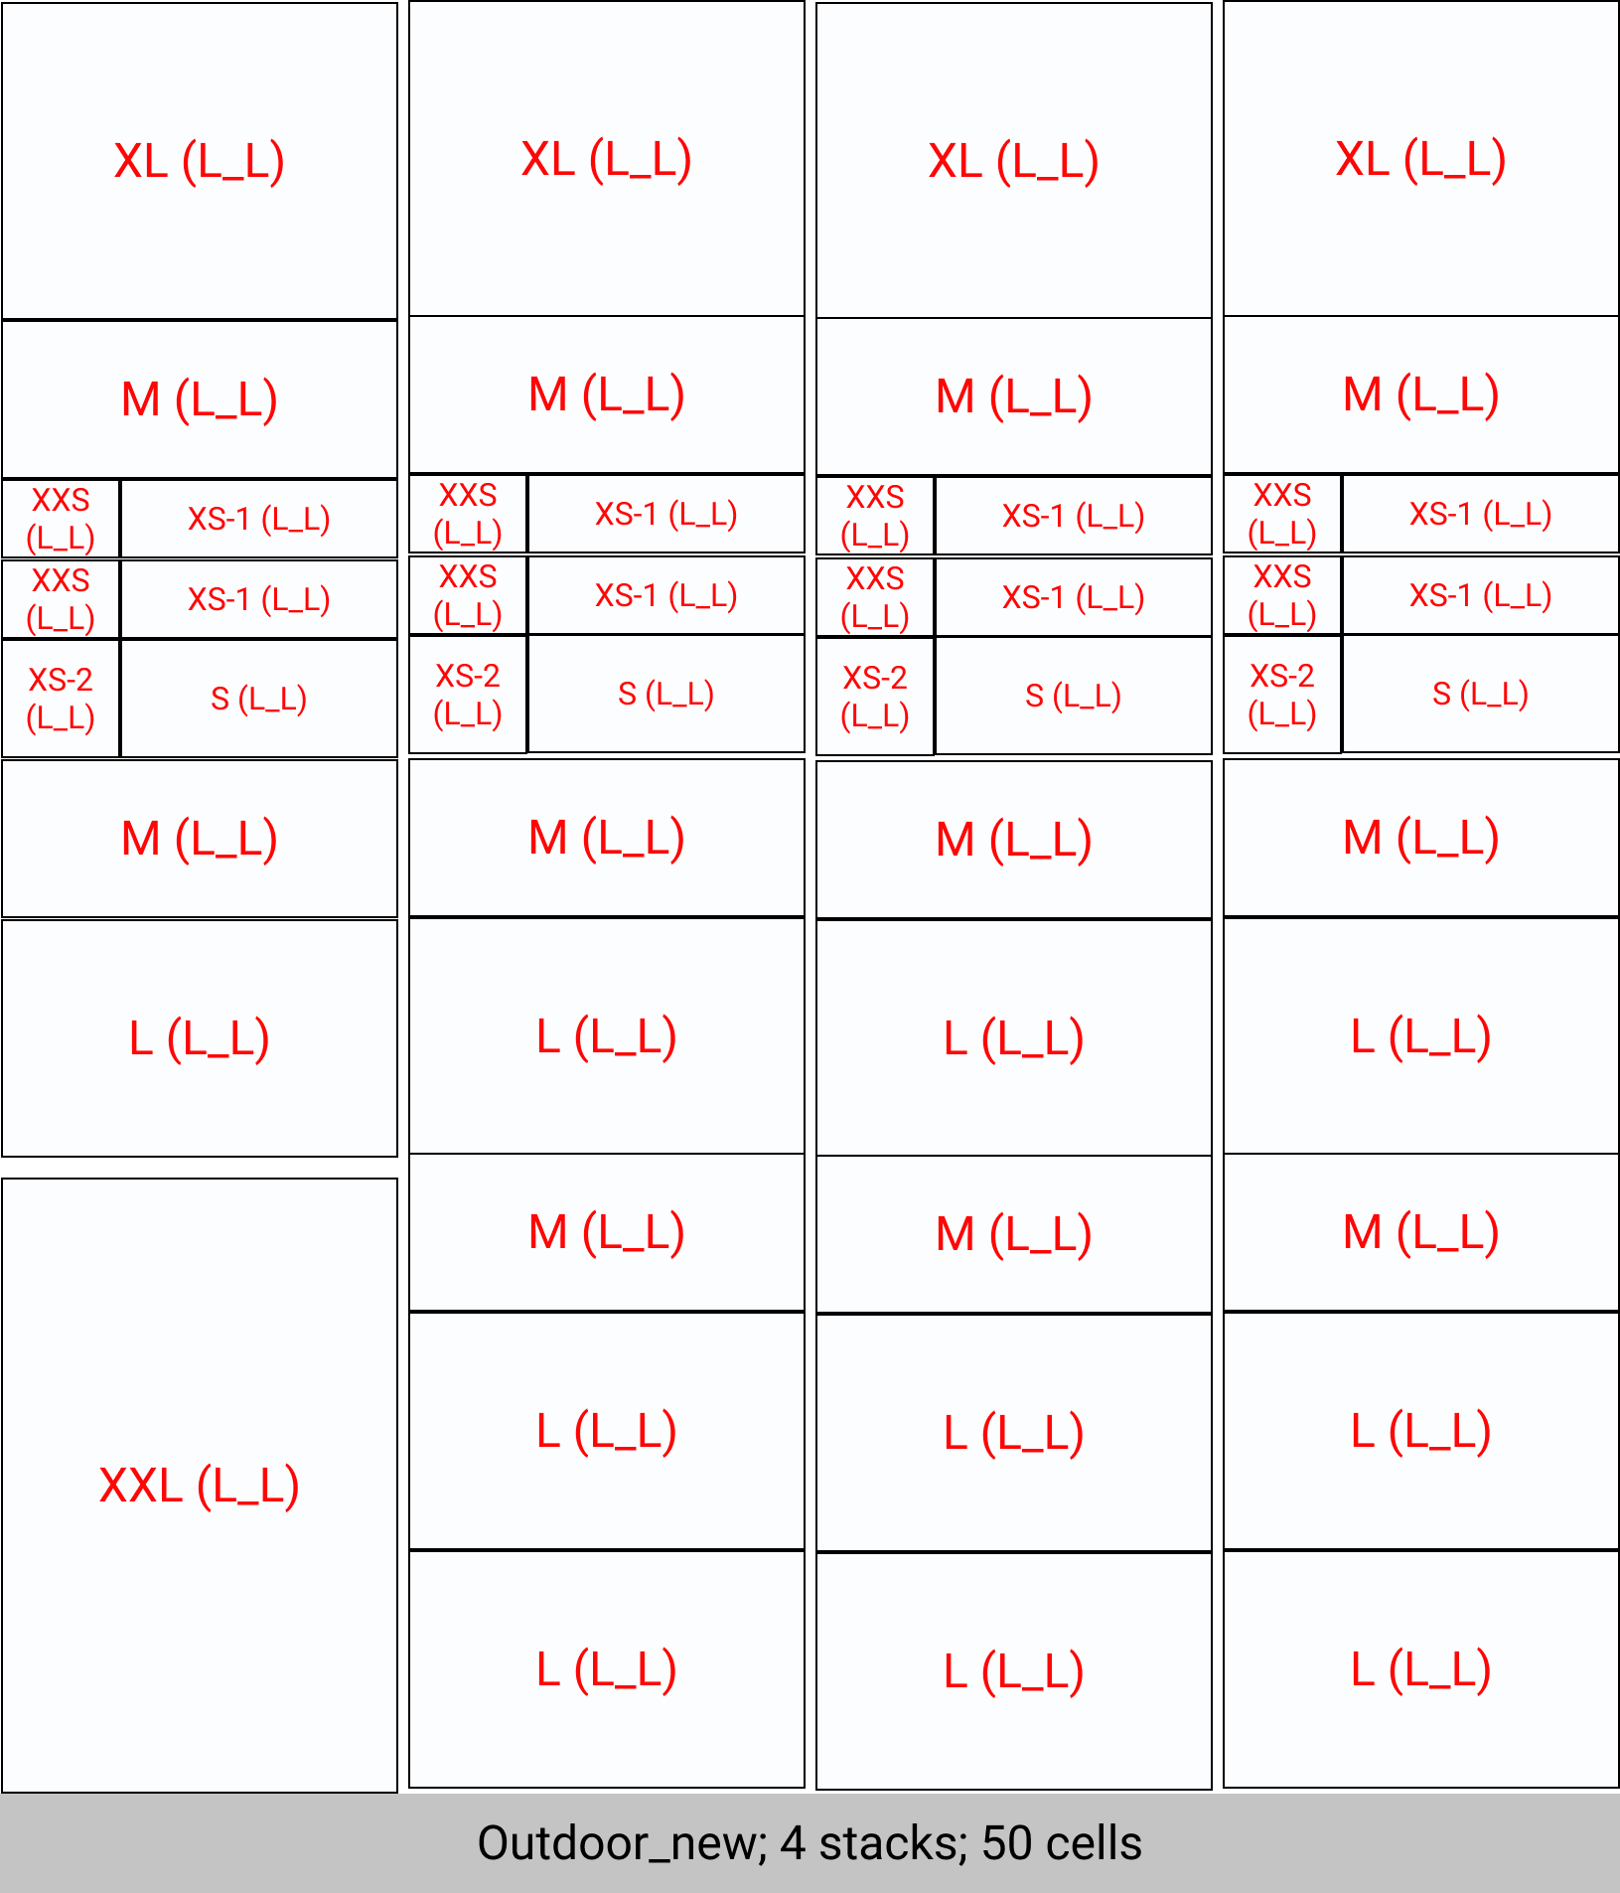
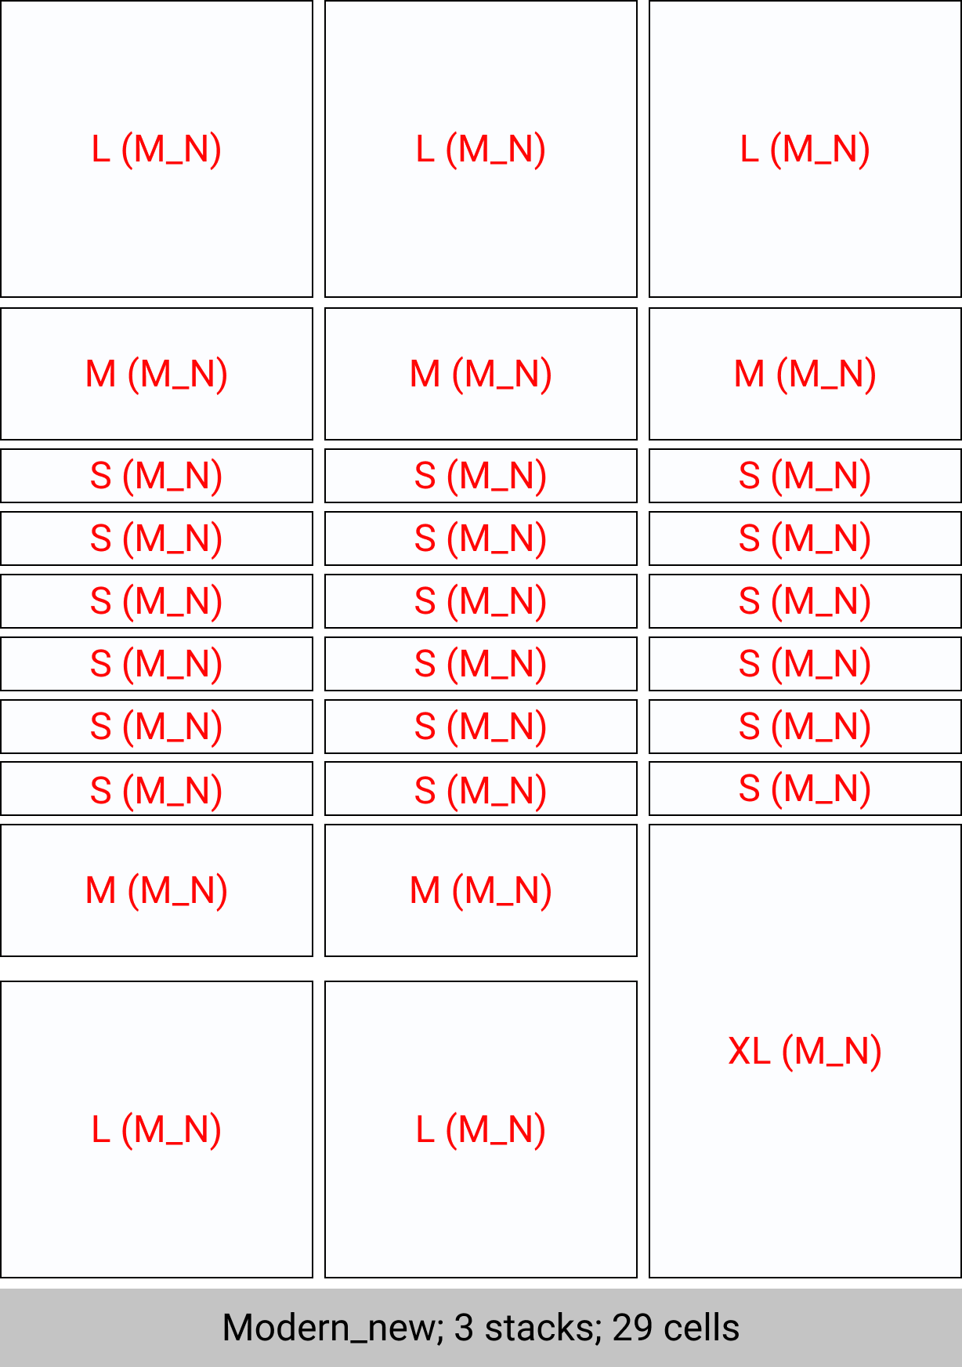
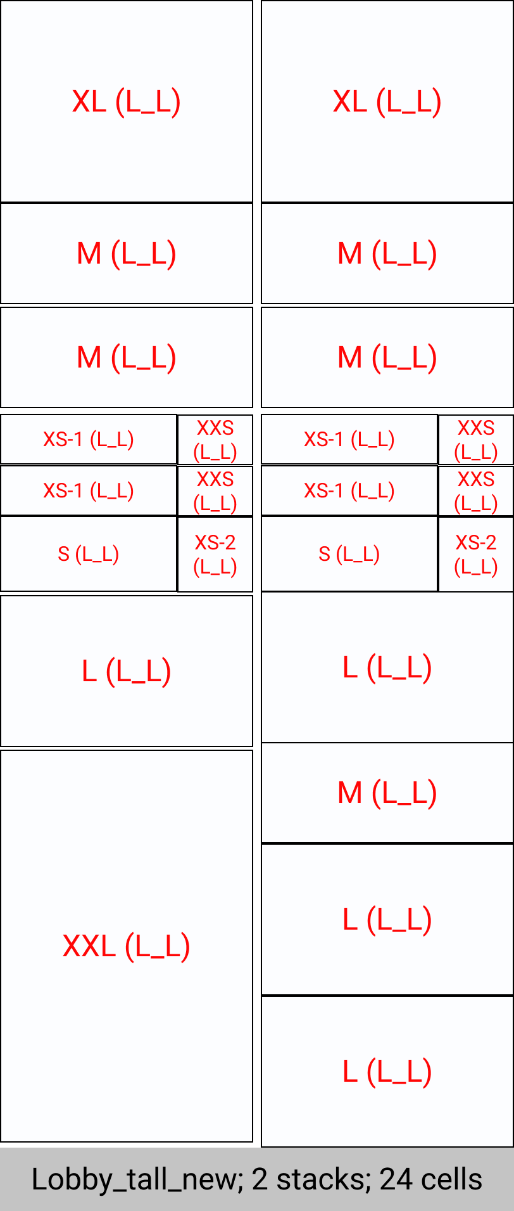
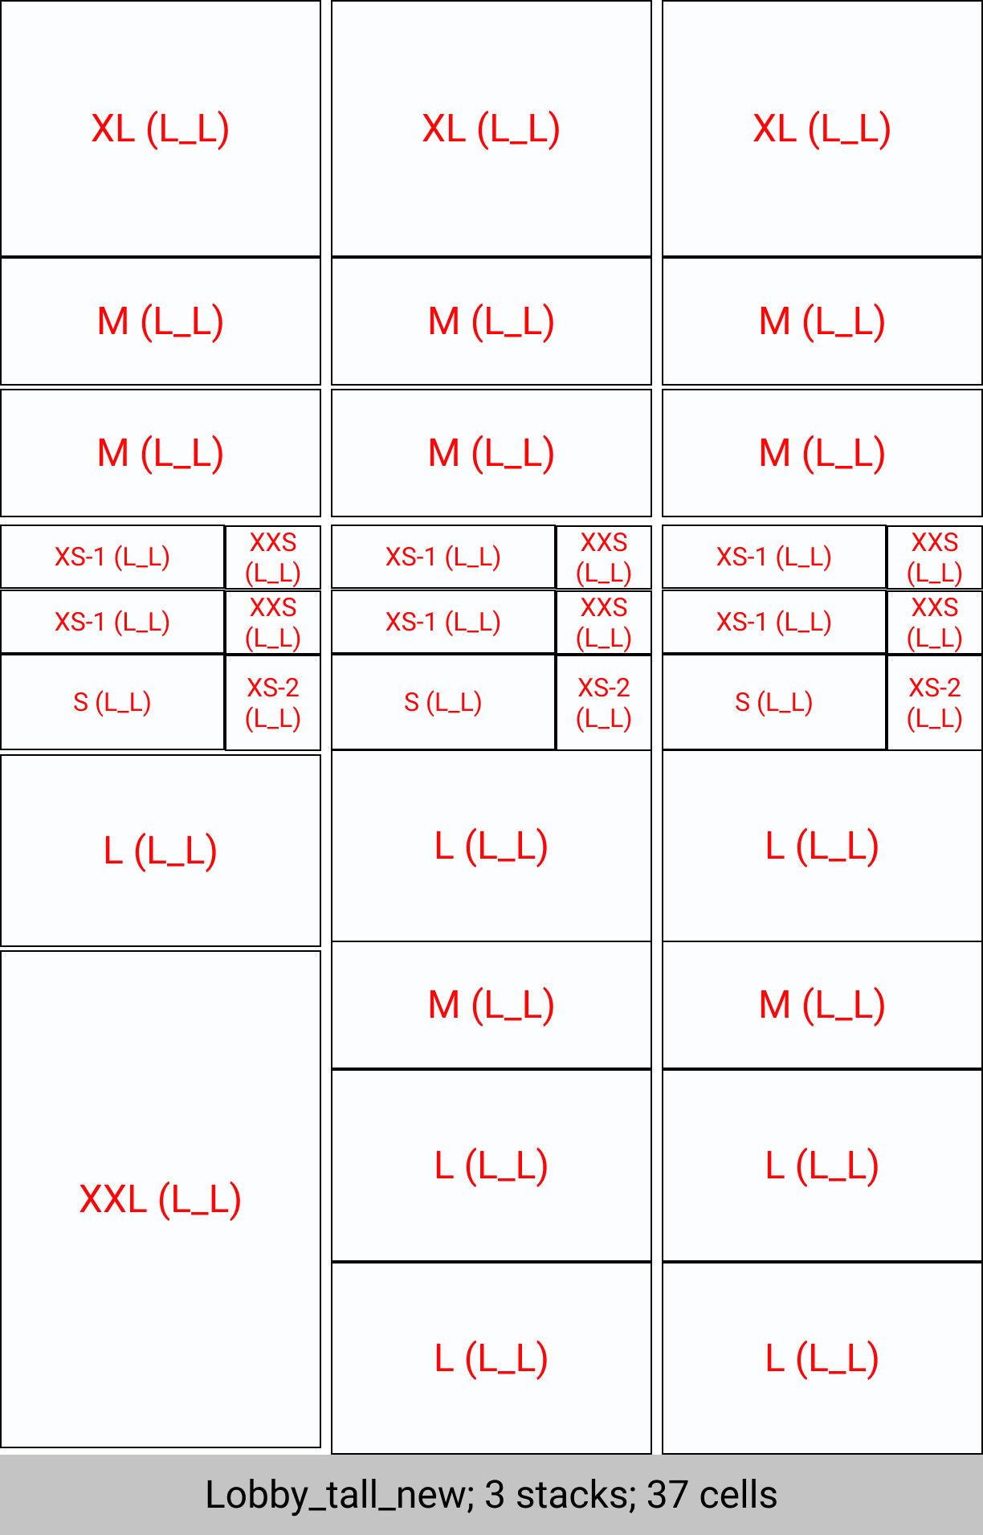
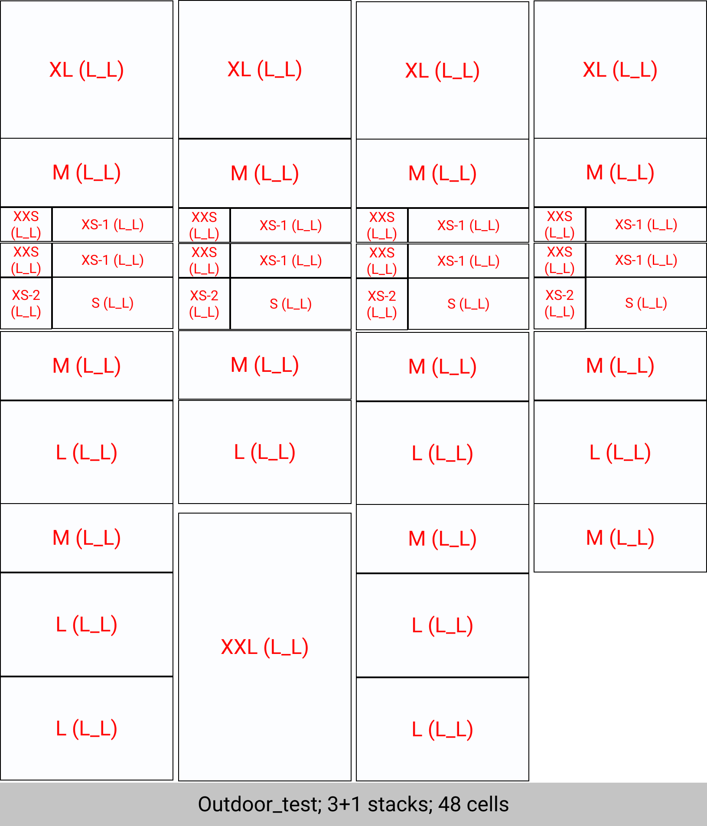
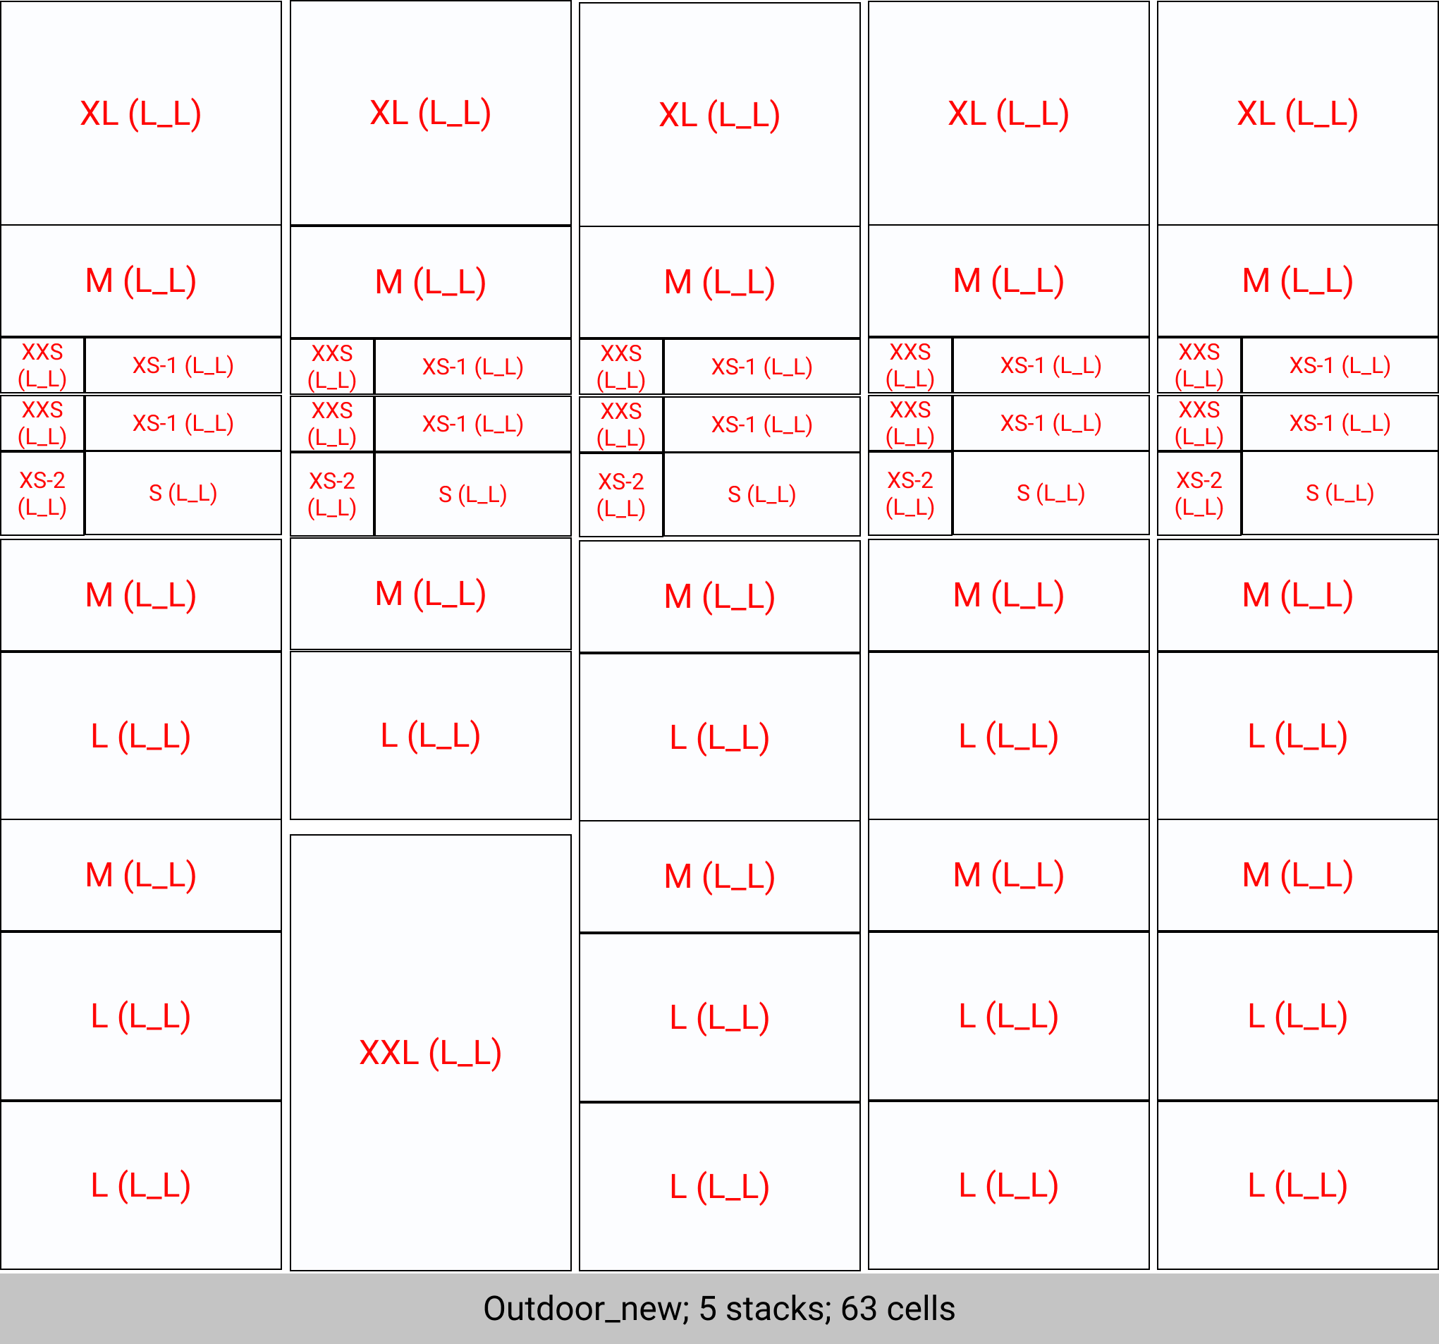
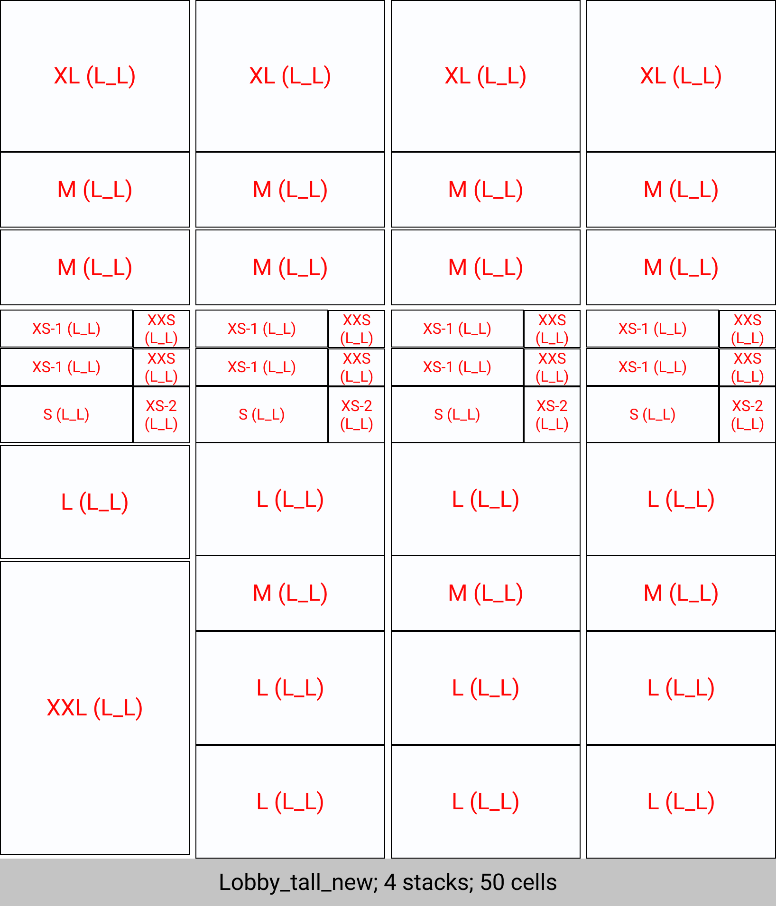
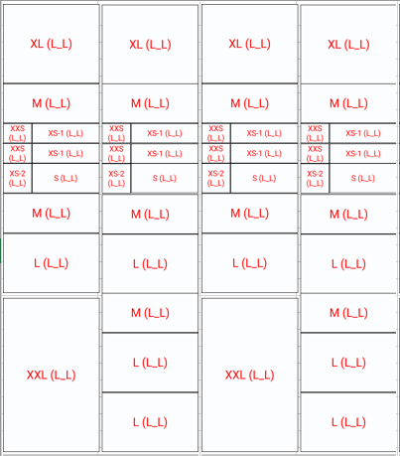
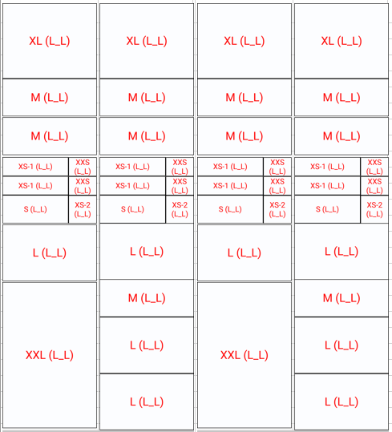
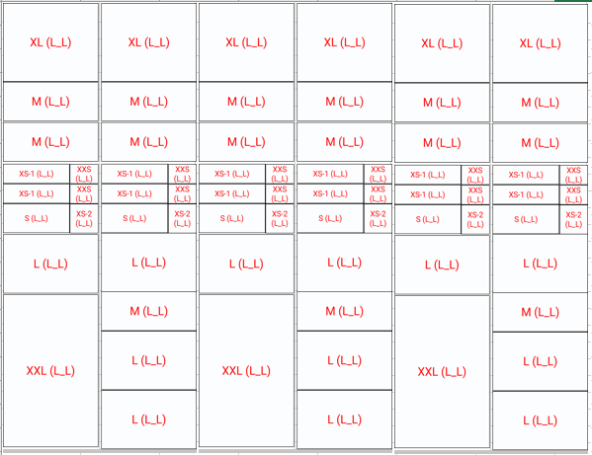
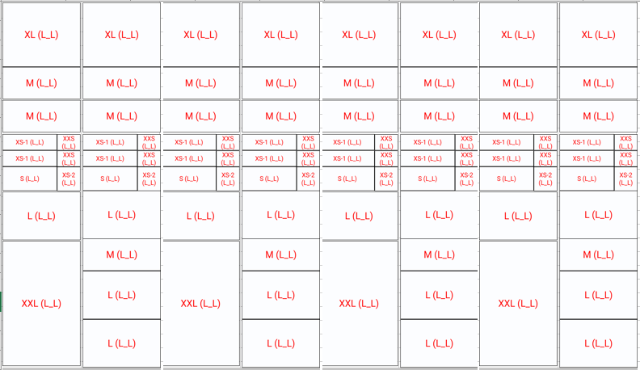
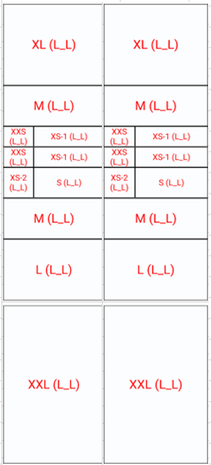
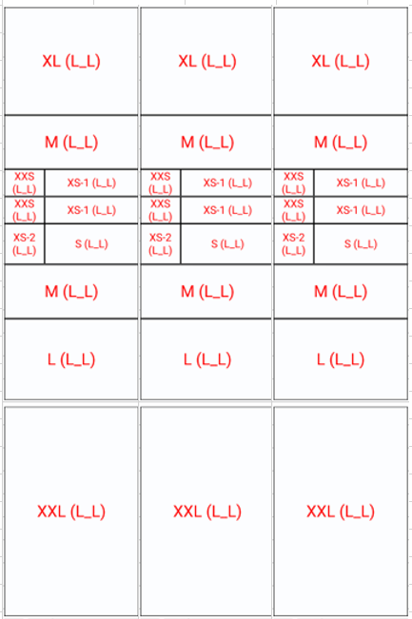
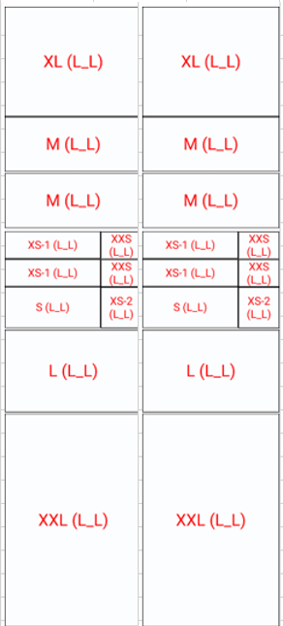
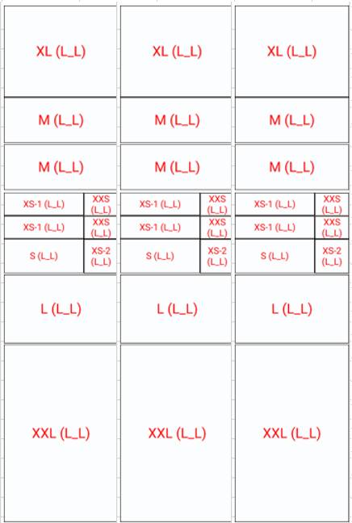
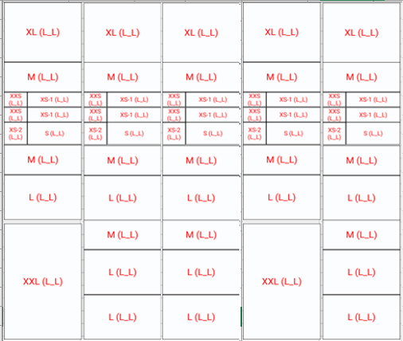
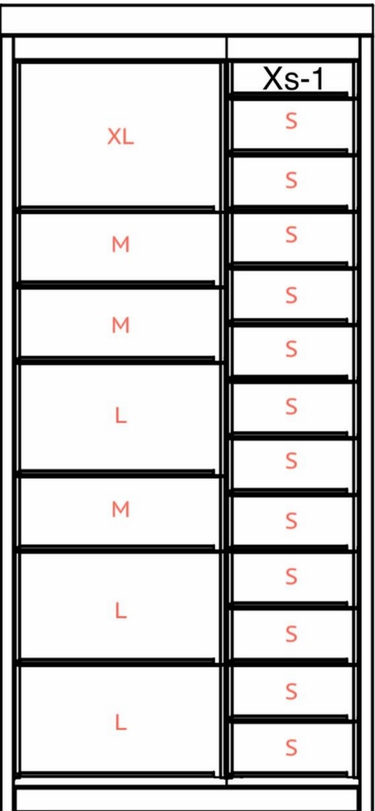
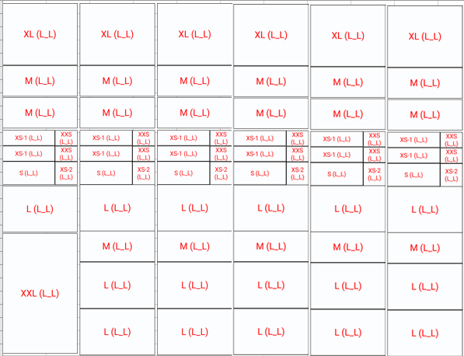
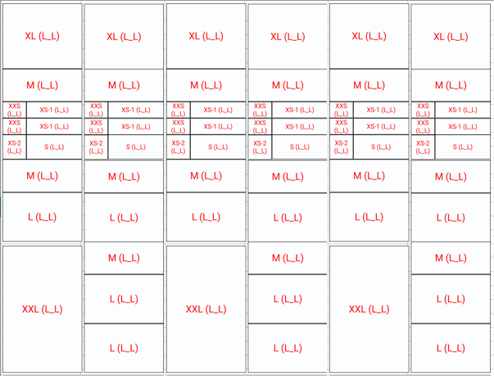
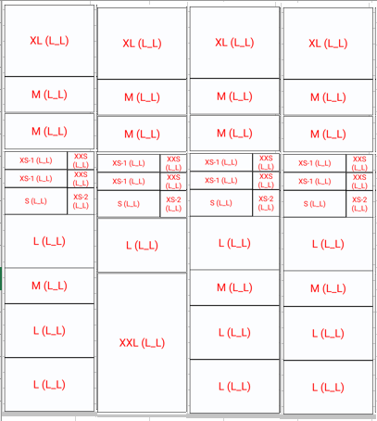
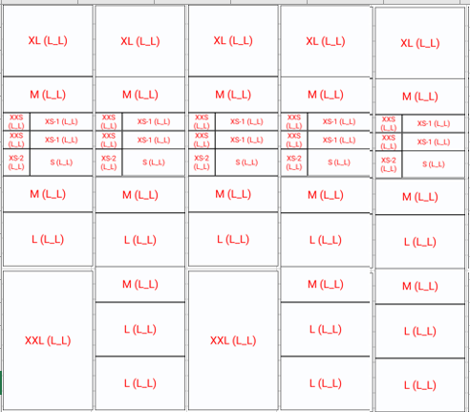
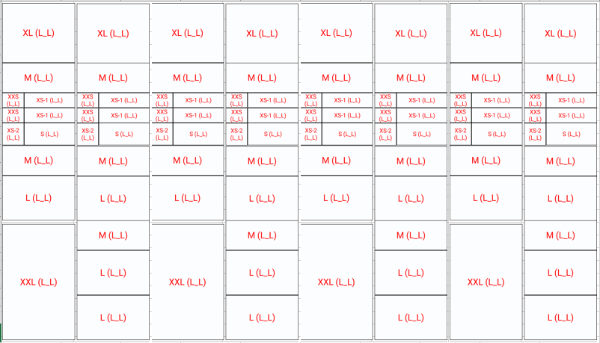
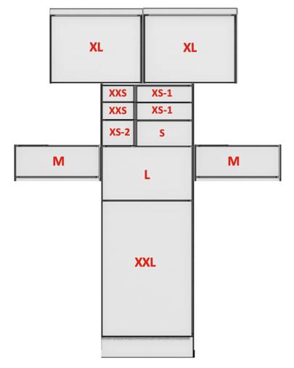
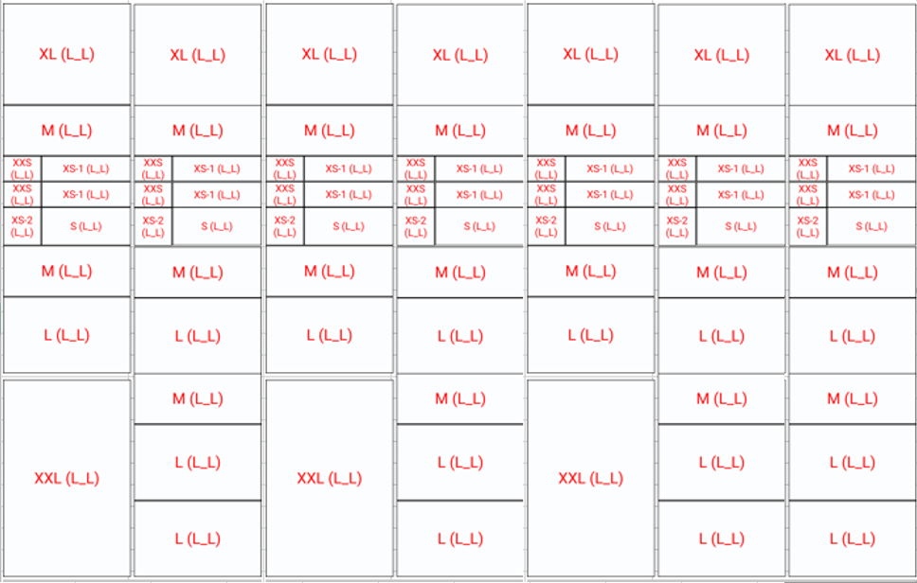
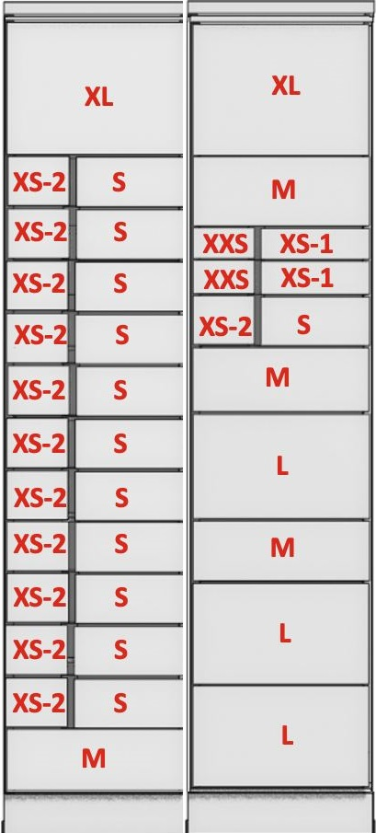
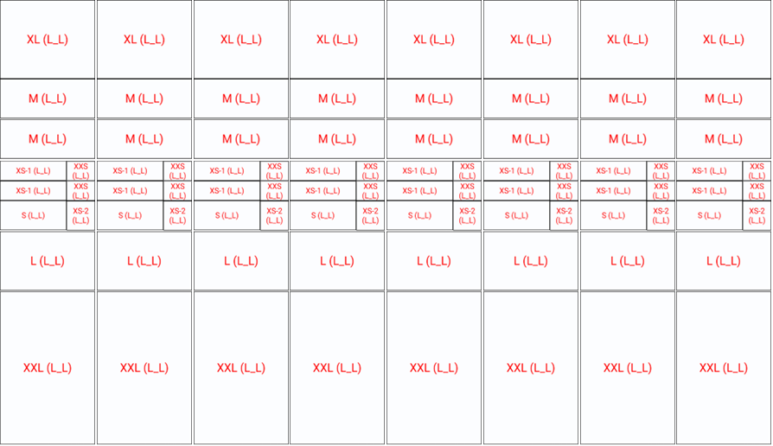
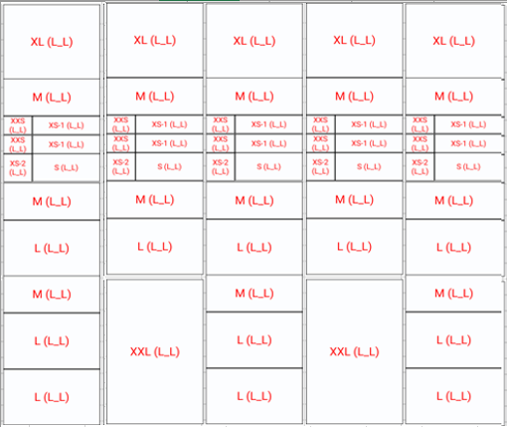
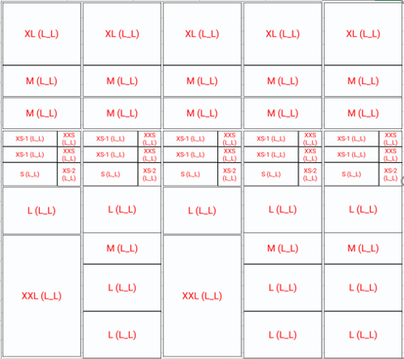
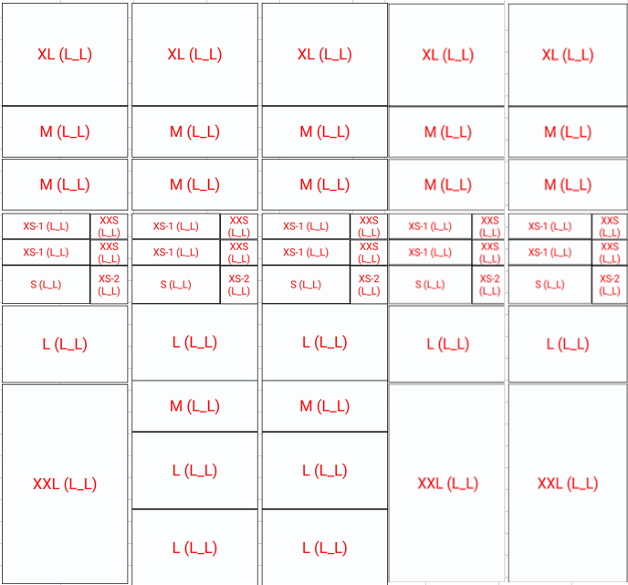
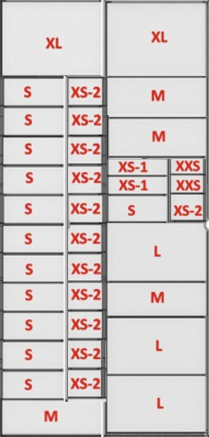
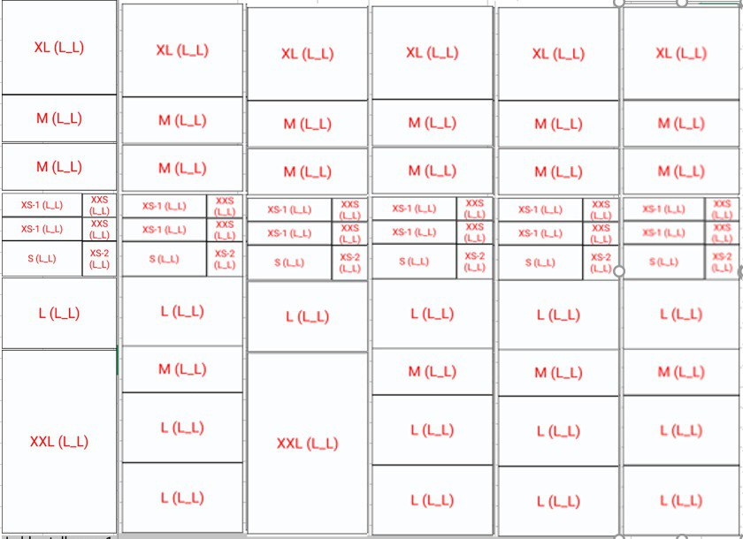
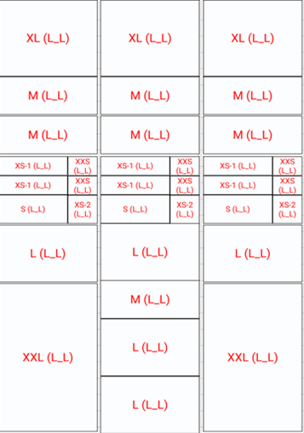
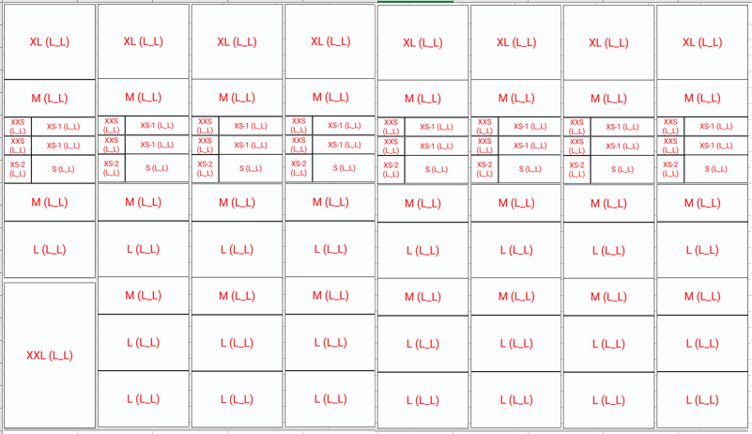
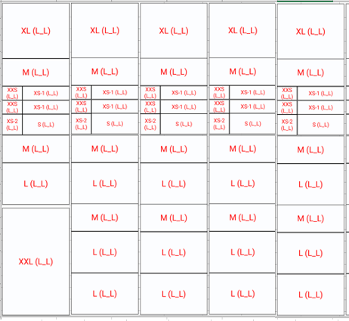
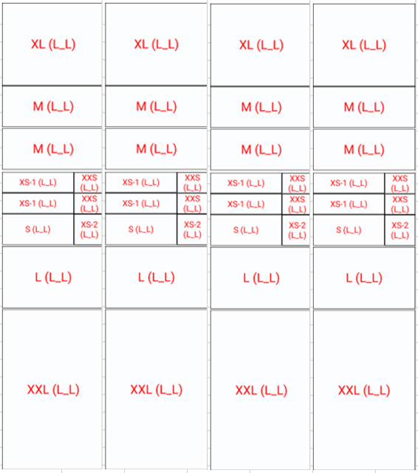
Example of filling
Index | Type of postoffice box | Configuration | Availability of technical cells
5002 | outdoor | 6
3002 | indoor | 6
7001 | lobby | 2 | 1
7002 | lobby | 3 | 1
7003 | lobby | 4 | 1
7004 | lobby | 5 | 1
7005 | lobby | 7 | 1
6511 | outdoor | 8
6512 | outdoor | 9

 |  |  |  | Type | lobby | Тип почтомата | lobby
 |  |  |  | Template Number | 2 | Номер шаблона | 5

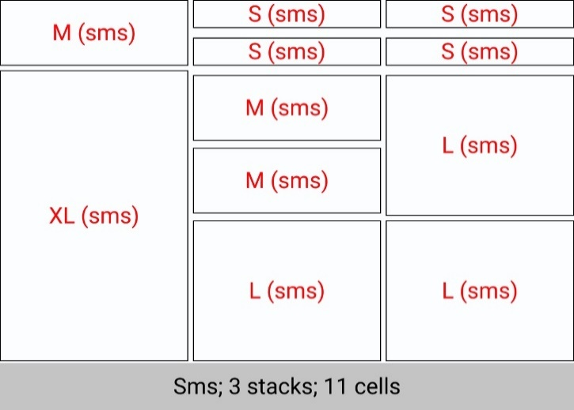
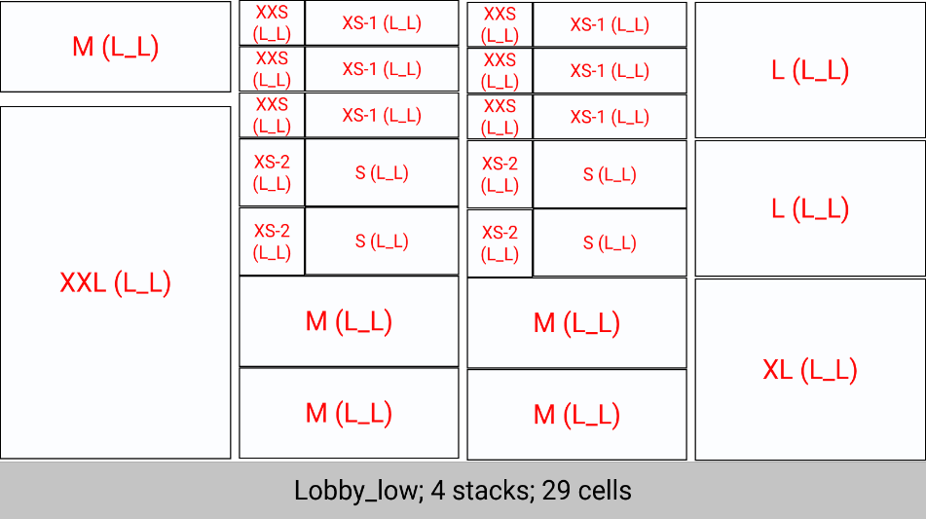

 |  |  |  |  |  |  |  |  |  |  |  |  |  |  |  |  |  |  |  |  |  |  |  |  |  |  |  |  |  |  |  |  |  |  |  |  |  |  |  |  |  | outdoor | 4 stacks | 48 cells | Lobby_tall_new | 4 stacks | Lobby_tall_new | 6 stacks | 72 cells | outdoor | 6 stacks | 72 cells | Lobby_tall_new | 4 stacks | 50 cells | outdoor | 5 stacks | 61 cells | Lobby_tall_new | 8 stacks | 96 cells | outdoor | 8 stacks | 96 cells | outdoor | 2 stacks | 22 cells | outdoor | 3 stacks | 33 cells | Lobby_tall_new | 2 stacks | 22 cells | Lobby_tall_new | 2 stacks | 33 cells | outdoor | 5 stacks | 61 cells | bugs bunny | 1 stack | 12 cells | outdoor | 7 stacks | 85 cells | outdoor | 2 stacks | 37 cells | Lobby_tall_new | 8 stacks | 88 cells | outdoor | 5 stacks | 61 cells | outdoor | 5 stacks | 61 cells
 |  |  |  | Тип почтомата | lobby |  |  | Тип почтомата | lobby | Тип почтомата | lobby | Тип почтомата | outdoor/indoor/lobby | Тип почтомата | outdoor/indoor | Тип почтомата | outdoor/indoor | Тип почтомата | outdoor/indoor/lobby | Тип почтомата | outdoor/indoor/lobby | Тип почтомата | outdoor/indoor/lobby | Тип почтомата | outdoor/indoor/lobby | Тип почтомата | outdoor/indoor | Тип почтомата | lobby | Тип почтомата | lobby | Тип почтомата | lobby | Тип почтомата | outdoor/indoor | Тип почтомата | outdoor/indoor | Тип почтомата | lobby | Тип почтомата | lobby | Тип почтомата | outdoor/indoor |  | Тип почтомата | outdoor/indoor | Тип почтомата | indoor |  | Тип почтомата | outdoor |  | Тип почтомата | outdoor |  | Тип почтомата | outdoor |  | Тип почтомата | indoor |  | Тип почтомата | outdoor |  | Тип почтомата | lobby |  | Тип почтомата | lobby |  | Тип почтомата | lobby |  | Тип почтомата | lobby |  | Тип почтомата | outdoor |  | Тип почтомата | outdoor |  | Тип почтомата | outdoor |  | Тип почтомата | outdoor |  | Тип почтомата | lobby |  | Тип почтомата | outdoor |  | Тип почтомата | outdoor
 |  |  |  | Номер шаблона | 3 |  |  | Номер шаблона | 4 | Номер шаблона | 7 | Номер шаблона | 6 | Номер шаблона | 8 | Номер шаблона | 9 | Номер шаблона | 10 | Номер шаблона | 11 | Номер шаблона | 12 | Номер шаблона | 13 | Номер шаблона | 14 | Номер шаблона | 15 | Номер шаблона | 16 | Номер шаблона | 17 | Номер шаблона | 18 | Номер шаблона | 19 | Номер шаблона | 20 | Номер шаблона | 21 | Номер шаблона | 22 |  | Номер шаблона | 23 | Номер шаблона | 24 |  | Номер шаблона | 25 |  | Номер шаблона | 26 |  | Номер шаблона | 27 |  | Номер шаблона | 28 |  | Номер шаблона | 29 |  | Номер шаблона | 30 |  | Номер шаблона | 31 |  | Номер шаблона | 32 |  | Номер шаблона | 33 |  | Номер шаблона | 34 |  | Номер шаблона | 35 |  | Номер шаблона | 36 |  | Номер шаблона | 37 |  | Номер шаблона | 38 |  | Номер шаблона | 39 |  | Номер шаблона | 40

 |  |  |  |  |  |  |  |  |  |  |  |  |  |  |  |  |  |  |  |  |  |  |  |  |  |  |  |  |  |  |  |  |  |  |  |  |  |  |  |  |  |  |  |  |  |  |  |  |  |  |  |  |  |  |  |  |  |  |  |  |  |  |  |  |  |  |  |  |  |  | 1030

